表１７
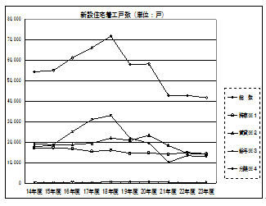
第17表〈県内新設住宅戸数と機構融資利用戸数及び利用率〉
項 目 | 新設住宅着工戸数 (単位：戸)
 | 総 数 | 持家※１ | 賃貸※２ | 給与※３ | 分譲※４
14年度 | 54,336 | 17,284 | 17,599 | 403 | 19,050
15年度 | 55,064 | 17,262 | 18,637 | 251 | 18,914
16年度 | 61,214 | 16,703 | 18,838 | 479 | 25,194
17年度 | 66,153 | 15,395 | 19,498 | 162 | 31,098
18年度 | 71,912 | 16,013 | 22,035 | 696 | 33,168
19年度 | 57,918 | 14,506 | 20,814 | 727 | 21,871
20年度 | 58,266 | 14,742 | 23,434 | 614 | 19,476
21年度 | 42,920 | 15,271 | 24,852 | 619 | 22,003
22年度 | 42,837 | 14,948 | 14,537 | 66 | 13,286
23年度 | 41,783 | 14,319 | 14,050 | 419 | 12,995

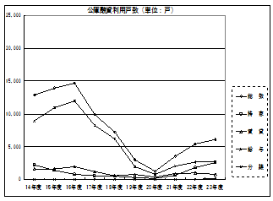

項 目 | 公庫融資利用戸数 (単位：戸)
 | 総 数 | 持 家 | 賃 貸 | 給 与 | 分 譲
14年度 | 12,863 | 2,219 | 1,622 | 7 | 8,945
15年度 | 13,942 | 1,419 | 1,612 | 2 | 10,909
16年度 | 14,683 | 733 | 1,949 | 17 | 11,984
17年度 | 9,918 | 540 | 1,150 | 0 | 8,228
18年度 | 7,204 | 462 | 587 | 0 | 6,155
19年度 | 2,957 | 259 | 742 | 0 | 1,956
20年度 | 1,248 | 133 | 378 | 0 | 737
21年度 | 3,502 | 640 | 868 | 7 | 1,987
22年度 | 5,397 | 1,776 | 984 | 0 | 2,637
23年度 | 6,086 | 2,567 | 784 | 128 | 2,607
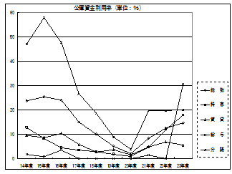
項 目 | 公庫資金利用率 (単位：％)
 | 総 数 | 持 家 | 賃 貸 | 給 与 | 分 譲
14年度 | 23.7 | 12.8 | 9.6 | 1.7 | 47
15年度 | 25.3 | 8.2 | 8.6 | 0.8 | 57.7
16年度 | 24 | 4.4 | 10.3 | 3.5 | 47.6
17年度 | 15 | 3.5 | 5.9 | 0 | 26.5
18年度 | 10 | 2.9 | 2.7 | 0 | 18.6
19年度 | 5.1 | 1.8 | 3.6 | 0 | 8.9
20年度 | 2.1 | 0.9 | 1.6 | 0 | 3.8
21年度 | 8.2 | 4.6 | 4.8 | 1.5 | 19.6
22年度 | 12.6 | 11.9 | 6.8 | 0 | 19.8
23年度 | 14.6 | 17.9 | 5.6 | 30.5 | 20.1

